Solicitud gráfica
 | Área: | Ciencias Naturales |  |  | Fecha:
 | Grado: | 11
 | Título del tema: | La química orgánica y el carbono |  |  | ¿Cuaderno de estudio o recurso? | Recurso
 | Editor: | Lyz Marcela Bernal Gómez |  |  | Motor del recurso | Diaporama F1

 | Código guión o recurso: | CN_11_10_REC70 | ← Para determinar este código, visite la hoja de Ayuda
 |  |  |  |  | ESPECIFICACIÓN DE ARCHIVOS A ENTREGAR
Núm. | Archivo Shutterstock o ruta en web | Imagen para: | Tipo | Ubicación de la imagen en el recurso Diaporama F1 | Nombre imagen SMALL | Tamaño imagen SMALL | Nombre imagen ZOOM | Tamaño imagen ZOOM | Descripción | Observaciones
IMG01 | 152409962 ver descripción y observaciones | Recurso Diaporama F1 | Ilustración | Contenido | CN_11_10_REC70_IMG01.png | 950 x 608 px |  |  |  | Por favor eliminar lo del cuadro rojo e incluir lo que se encuentra en el cuadro verde (texto que se puede evidenciar). Por favor dejar la imagen a la derecha de tal manera que haya un espacio en blanco para montar el texto, considero que la mitad.
IMG02 | 195864344 ver descripción y observaciones | Recurso Diaporama F1 | Ilustración | Contenido | CN_11_10_REC70_IMG02.png | 950 x 608 px |  |  |  | Esta imagen ya se encuentra en GitHub, pero necesito que se incluya otra que denote que la esfera es más pequeña parecido a la imagen a blanco y negro. Tener en cuenta el tamaño de los ejes para la primera figura. Por favor dejar la imagen a la derecha de tal manera que haya un espacio en blanco para montar el texto. considero que la mitad.
IMG03 | 195864311, 195864413, 195864368 | Recurso Diaporama F1 | Ilustración | Contenido | CN_11_10_REC70_IMG03.png | 950 x 608 px |  |  |  | Por favor unificar las imágenes como se deja en imagen guía. Incluir textos. La imagen 195864413 ya se encuentra en GitHub. Por favor dejar la imagen a la derecha de tal manera que haya un espacio en blanco para montar el texto. considero que la mitad.
IMG04 | Ver descripción y observaciones | Recurso Diaporama F1 | Ilustración | Contenido | CN_11_10_REC70_IMG04.png | 950 x 608 px |  |  | 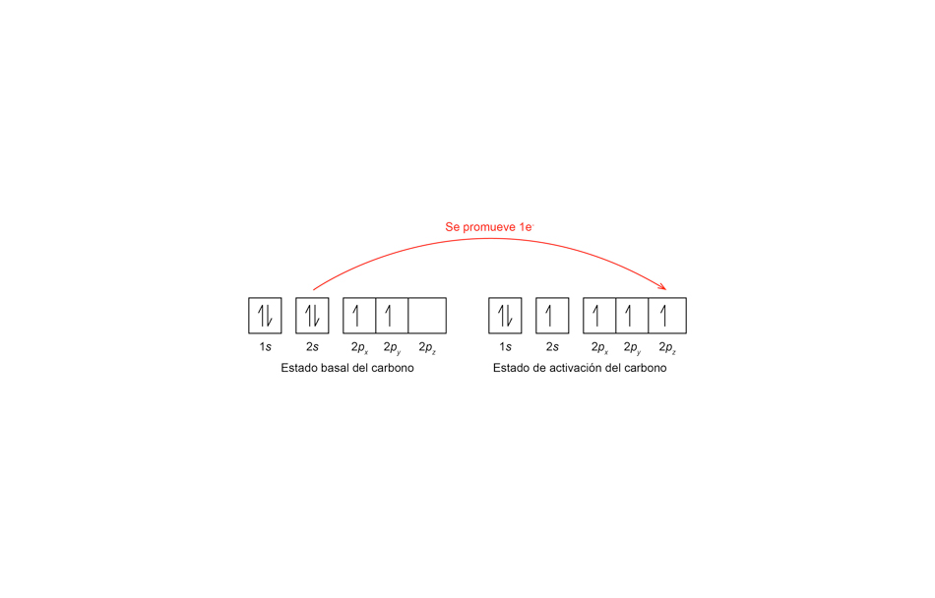 | Esta ilustración ya esta hecha en GitHub. Necesito por favor que sea más grande y que se pueda percibir mejor al igual que los textos. Por favor pornerle colores, mejor dicho que no se vea tan "apagada" te lo dejo a tu consideración. Por favor dejar la imagen a la derecha de tal manera que haya un espacio en blanco para montar el texto. considero que la mitad.
IMG05 | Ver descripción y observaciones | Recurso Diaporama F1 | Ilustración | Contenido | CN_11_10_REC70_IMG05.png | 950 x 608 px |  |  |  | Esta ilustración ya esta hecha en GitHub. Necesito por favor que sea más grande y que se pueda percibir mejor al igual que los textos. Por favor pornerle colores, mejor dicho que no se vea tan "apagada" te lo dejo a tu consideración. Por favor dejar la imagen a la derecha de tal manera que haya un espacio en blanco para montar el texto. considero que la mitad.
IMG06 | Ver descripción y observaciones | Recurso Diaporama F1 | Fotografía | Contenido | CN_11_10_REC70_IMG06.png | 950 x 608 px |  |  |  | Esta fotografía ya esta en GitHub. Por favor colorear de azul las figuras que se encuentran en corchetes. La esferas blancas pintarlas de amarillo, icluir texto 2sPor favor dejar la imagen a la derecha de tal manera que haya un espacio en blanco para montar el texto. considero que la mitad.
IMG07 | Ver descripción y observaciones | Recurso Diaporama F1 | Ilustración | Contenido | CN_11_10_REC70_IMG07.png | 950 x 608 px |  |  |  | Esta ilustración ya esta hecha en GitHub. Necesito por favor que sea más grande y que se pueda percibir mejor al igual que los textos. Por favor pornerle colores, mejor dicho que no se vea tan "apagada" te lo dejo a tu consideración. Por favor dejar la imagen a la derecha de tal manera que haya un espacio en blanco para montar el texto. considero que la mitad.
IMG08 | Ver descripción y observaciones | Recurso Diaporama F1 | Ilustración | Contenido | CN_11_10_REC70_IMG08.png | 950 x 608 px |  |  |  | Por favor ilustrar similar a la imagen guía. Las esferas de color azul, por favor de amarillo (igual que IMG06) lo que esta en morado de verde (igual a IMG6) lo que esta de color rojo de azul (igual a IMG6) Por favor. La estructura tomarla de la IMG8 que se encuentra en GitHub. Por favor no incluir texto sp2 dejar la imagen a la derecha de tal manera que haya un espacio en blanco para montar el texto. considero que la mitad.
IMG09 | Ver descripción y observaciones | Recurso Diaporama F1 | Ilustración | Contenido | CN_11_10_REC70_IMG09.png | 950 x 608 px |  |  |  | Esta ilustración ya esta hecha en GitHub. Necesito por favor que sea más grande y que se pueda percibir mejor al igual que los textos. Por favor pornerle colores, mejor dicho que no se vea tan "apagada" te lo dejo a tu consideración. Por favor arreglar lo que se encuentra en la circunferencia, es py (y en subíndice). Por favor dejar la imagen a la derecha de tal manera que haya un espacio en blanco para montar el texto. considero que la mitad.
IMG10 | Ver descripción y observaciones | Recurso Diaporama F1 | Ilustración | Contenido | CN_11_10_REC70_IMG10.png | 950 x 608 px |  |  | 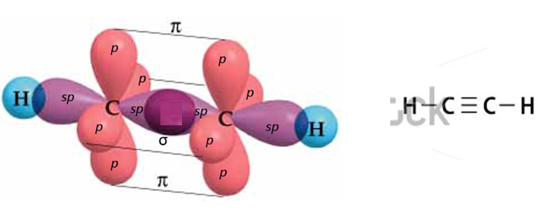 | Por favor ilustrar similar a la imagen guía. Las esferas de color azul, por favor de amarillo (igual que IMG06) lo que esta en morado de verde (igual a IMG6) lo que esta de color rosa de azul (igual a IMG6) Por favor. La estructura de la rederecha tomarla de la IMG10 que se encuentra en GitHub. Por favor no incluir texto sp2 dejar la imagen a la derecha de tal manera que haya un espacio en blanco para montar el texto. considero que la mitad.
IMG11 | Ver descripción y observaciones | Recurso Diaporama F1 | Ilustración | Contenido | CN_11_10_REC70_IMG11.png | 950 x 608 px |  |  |  | Por favor hacer un plantilla para la portada tomando la IMG10 de gitHub.Por favor eliminar las líneas negra y lo H. Disponerla en la esquina superior derecha

